圖表索引
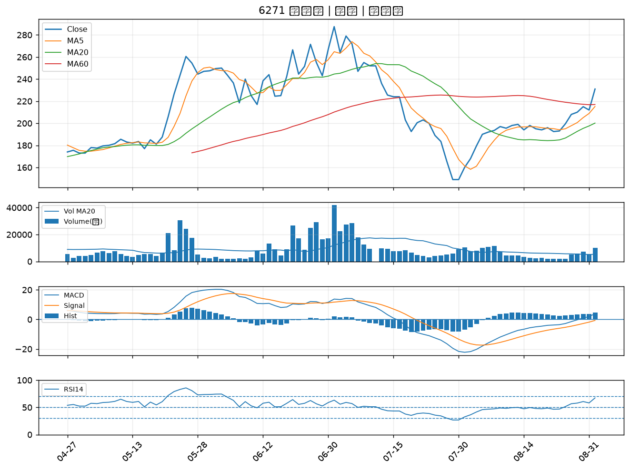
股票代號 | 股票名稱 | 市場 | 買進觀察分級 | 主力突破分數 | 圖表路徑
2201 | 裕隆 | 上市 | A級 | 7 | output/charts/20260901/2201_裕隆.png
3141 | 晶宏 | 上櫃 | A級 | 7 | output/charts/20260901/3141_晶宏.png
6505 | 台塑化 | 上市 | A級 | 6 | output/charts/20260901/6505_台塑化.png
8111 | 立碁 | 上櫃 | A級 | 6 | output/charts/20260901/8111_立碁.png
4971 | IET-KY | 上櫃 | A級 | 6 | output/charts/20260901/4971_IET-KY.png
2474 | 可成 | 上市 | A級 | 6 | output/charts/20260901/2474_可成.png
1326 | 台化 | 上市 | A級 | 5 | output/charts/20260901/1326_台化.png
2887 | 台新新光金 | 上市 | A級 | 5 | output/charts/20260901/2887_台新新光金.png
2395 | 研華 | 上市 | A級 | 5 | output/charts/20260901/2395_研華.png
2354 | 鴻準 | 上市 | A級 | 4 | output/charts/20260901/2354_鴻準.png
6530 | 創威 | 上櫃 | A級 | 4 | output/charts/20260901/6530_創威.png
1440 | 南紡 | 上市 | A級 | 4 | output/charts/20260901/1440_南紡.png
2883 | 凱基金 | 上市 | A級 | 3 | output/charts/20260901/2883_凱基金.png
1717 | 長興 | 上市 | A級 | 3 | output/charts/20260901/1717_長興.png
2884 | 玉山金 | 上市 | A級 | 3 | output/charts/20260901/2884_玉山金.png
2801 | 彰銀 | 上市 | A級 | 3 | output/charts/20260901/2801_彰銀.png
4991 | 環宇-KY | 上櫃 | A級 | 3 | output/charts/20260901/4991_環宇-KY.png
3363 | 上詮 | 上櫃 | A級 | 3 | output/charts/20260901/3363_上詮.png
1714 | 和桐 | 上市 | B級 | 6 | output/charts/20260901/1714_和桐.png
3518 | 柏騰 | 上市 | B級 | 6 | output/charts/20260901/3518_柏騰.png
1773 | 勝一 | 上市 | B級 | 6 | output/charts/20260901/1773_勝一.png
7711 | 永擎 | 上市 | B級 | 6 | output/charts/20260901/7711_永擎.png
2449 | 京元電子 | 上市 | B級 | 5 | output/charts/20260901/2449_京元電子.png
2812 | 台中銀 | 上市 | B級 | 5 | output/charts/20260901/2812_台中銀.png
2897 | 王道銀行 | 上市 | B級 | 5 | output/charts/20260901/2897_王道銀行.png
1309 | 台達化 | 上市 | B級 | 5 | output/charts/20260901/1309_台達化.png
6789 | 采鈺 | 上市 | B級 | 5 | output/charts/20260901/6789_采鈺.png
6669 | 緯穎 | 上市 | B級 | 5 | output/charts/20260901/6669_緯穎.png
3105 | 穩懋 | 上櫃 | B級 | 4 | output/charts/20260901/3105_穩懋.png
6271 | 同欣電 | 上市 | B級 | 4 | output/charts/20260901/6271_同欣電.png

2201 裕隆｜A級
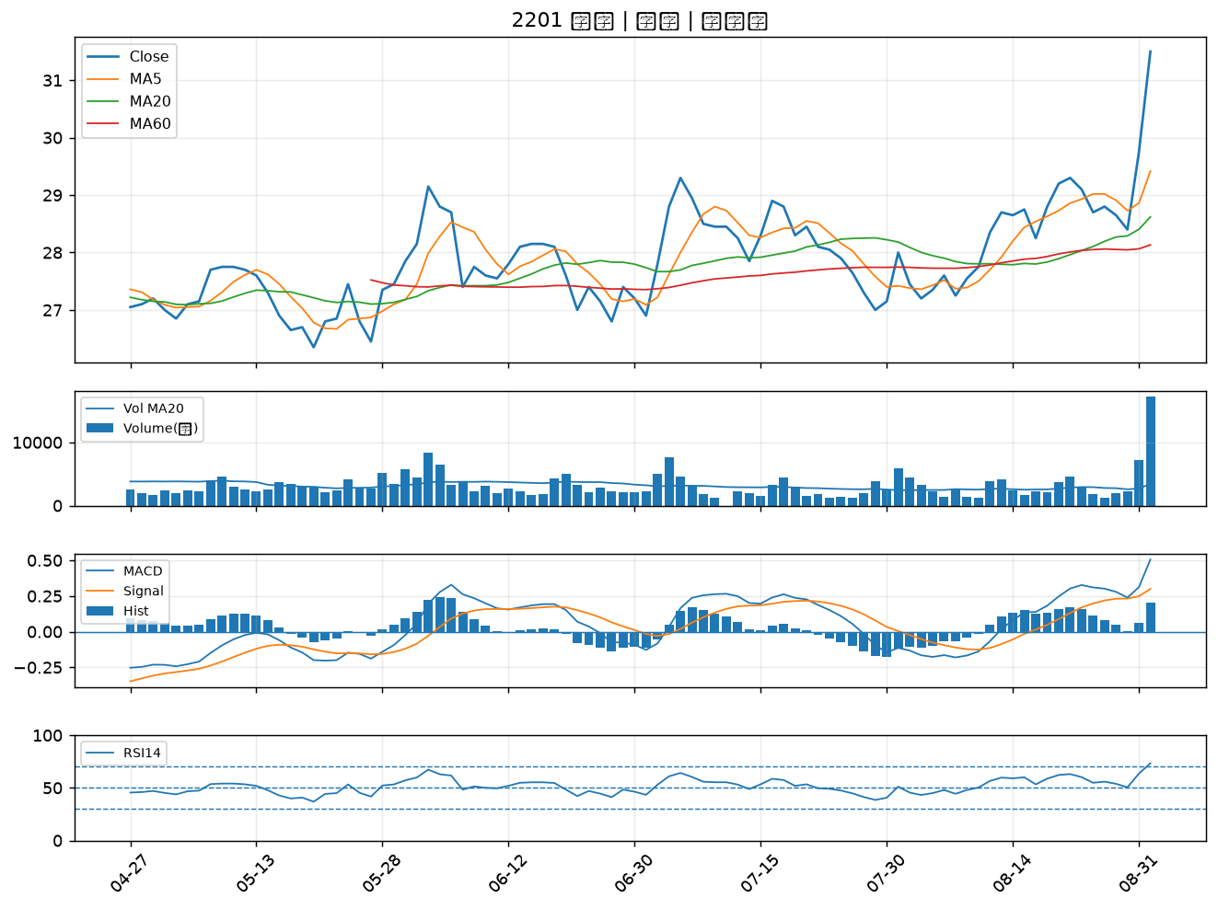

3141 晶宏｜A級
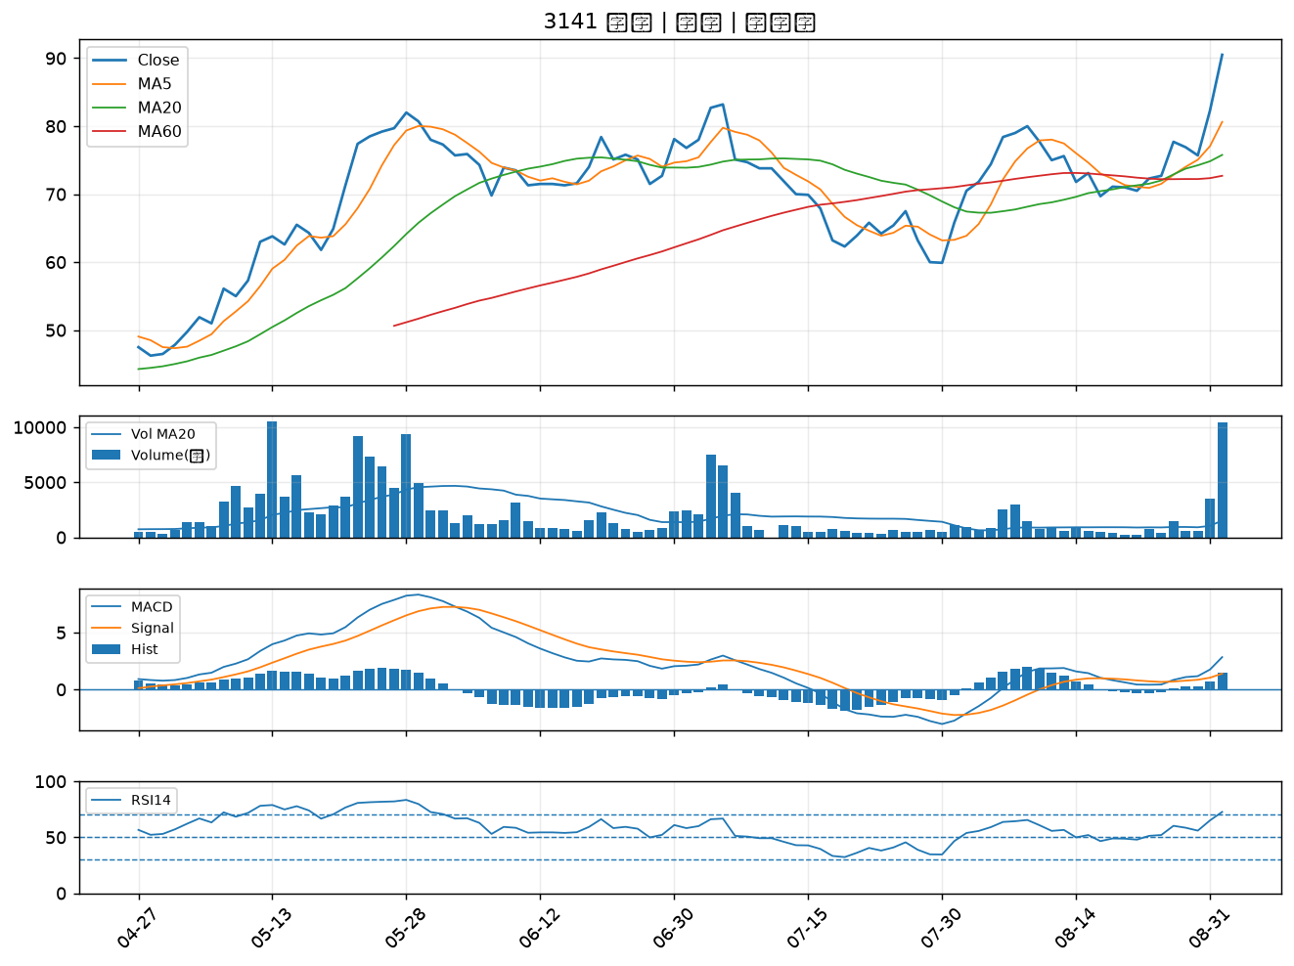

6505 台塑化｜A級
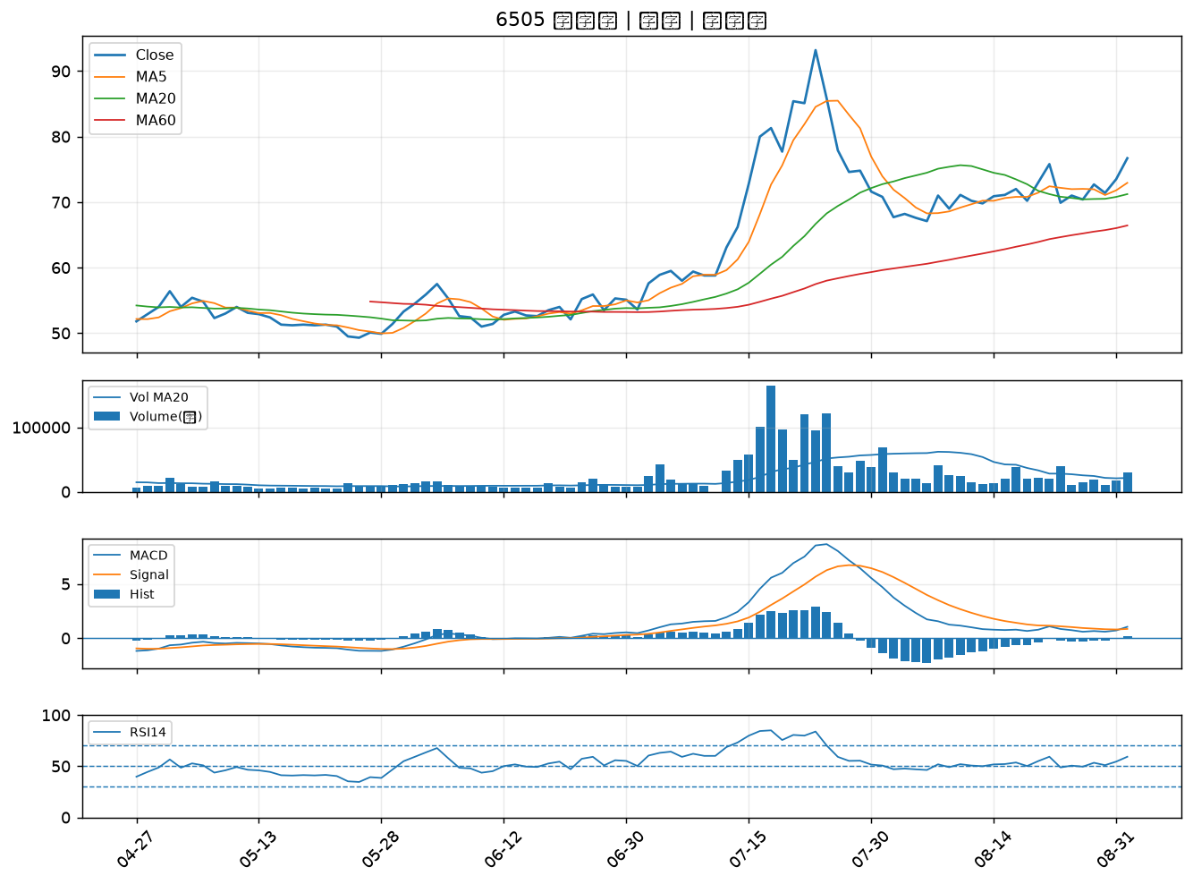

8111 立碁｜A級
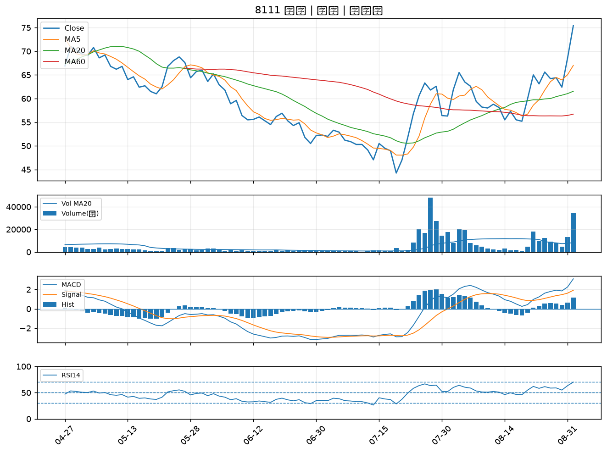

4971 IET-KY｜A級
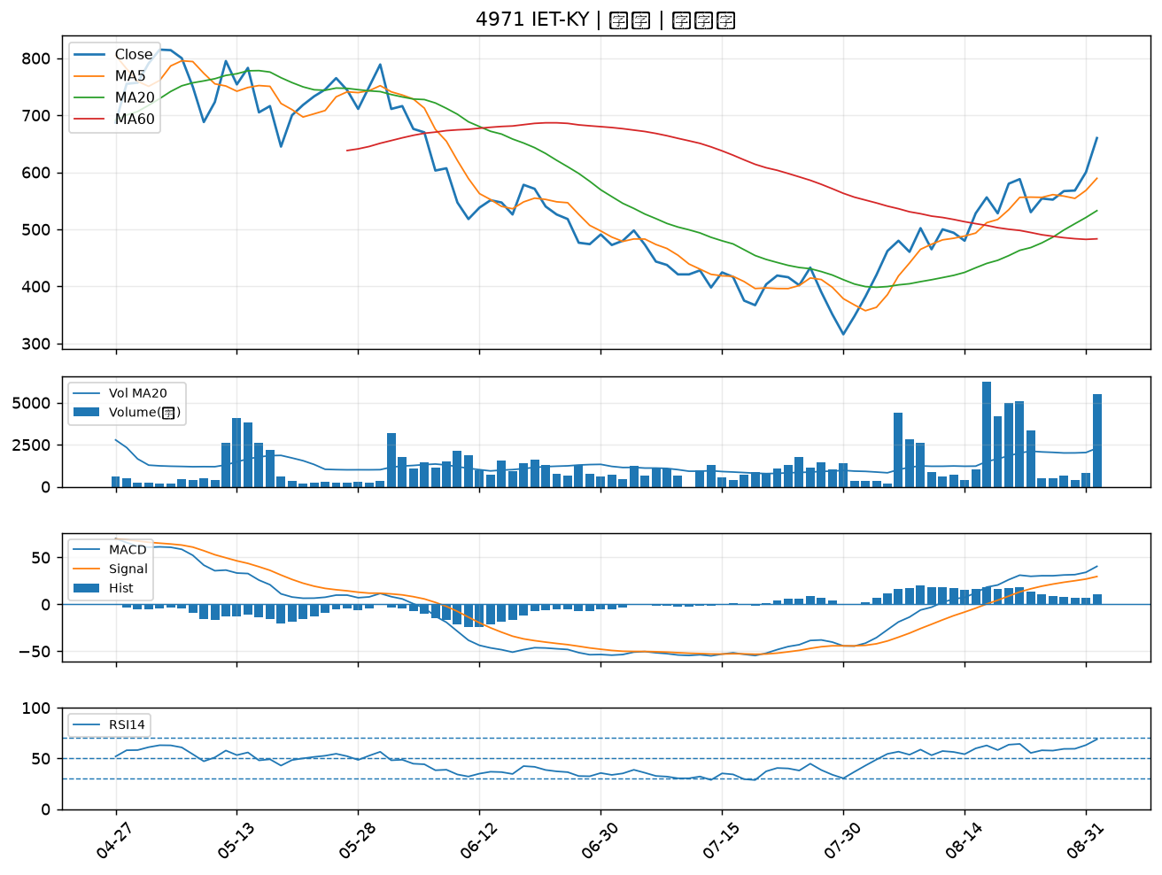

2474 可成｜A級
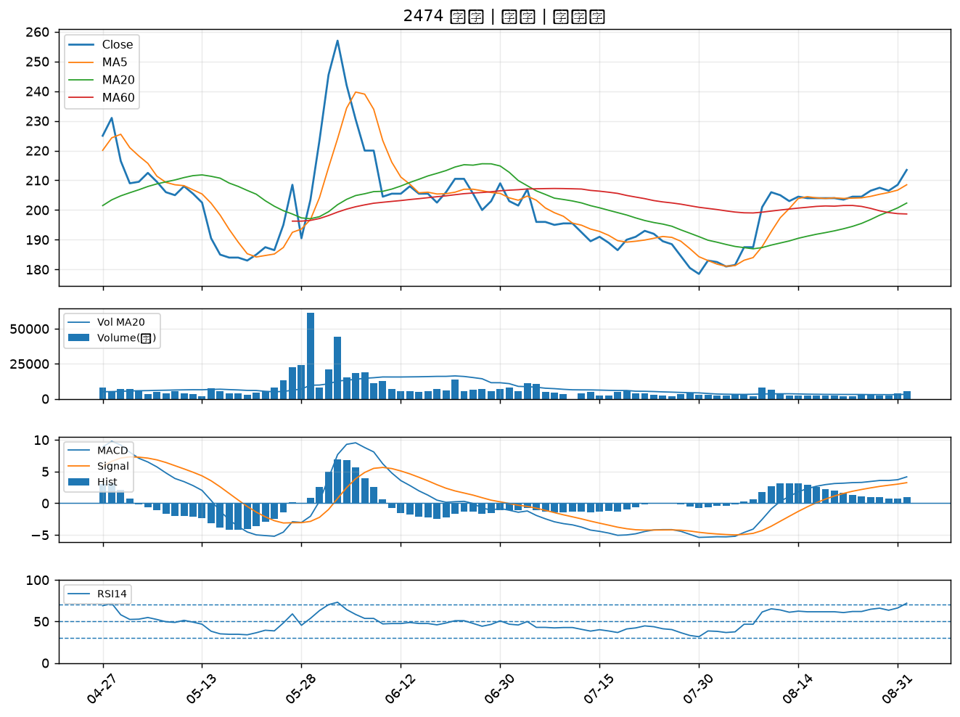

1326 台化｜A級
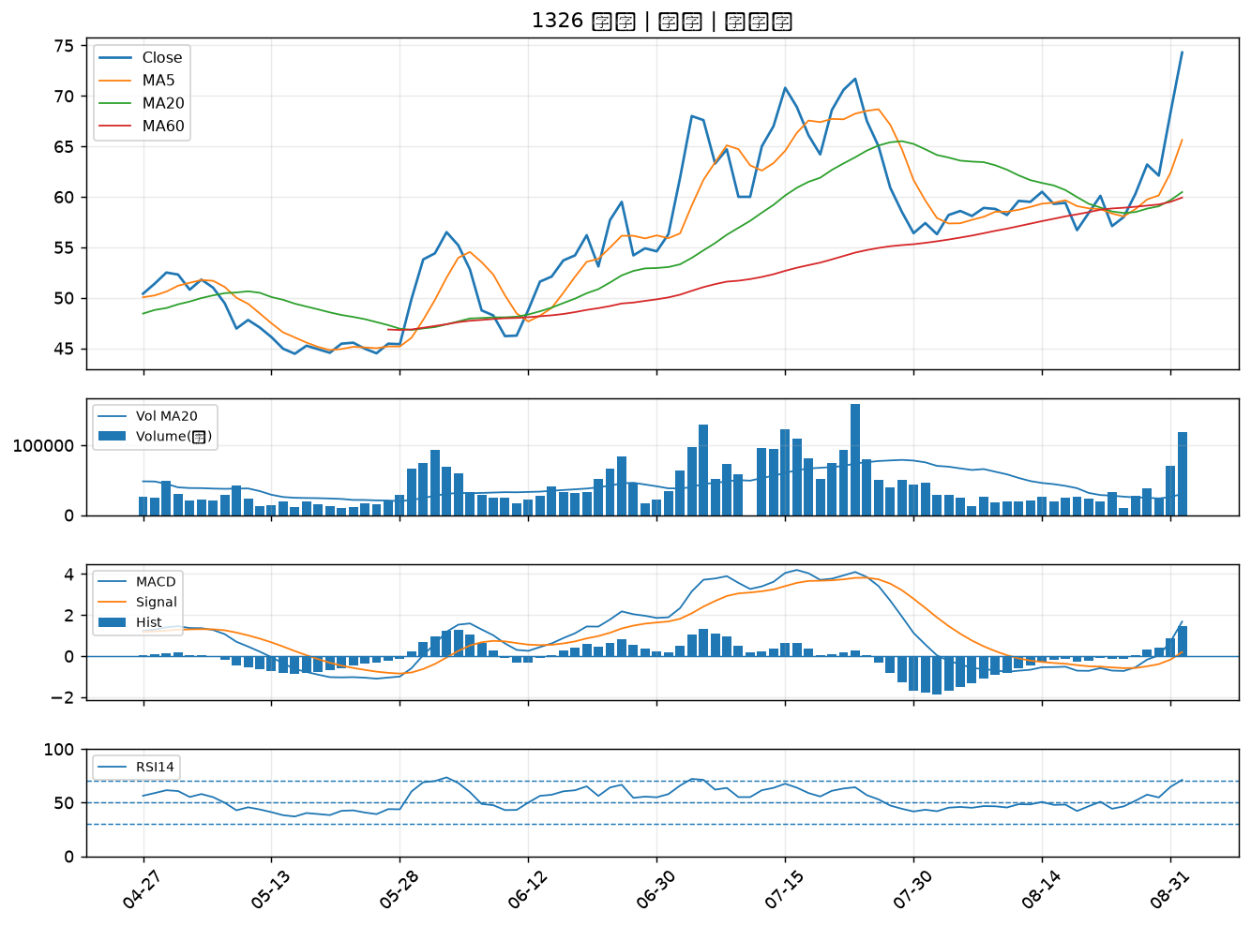

2887 台新新光金｜A級
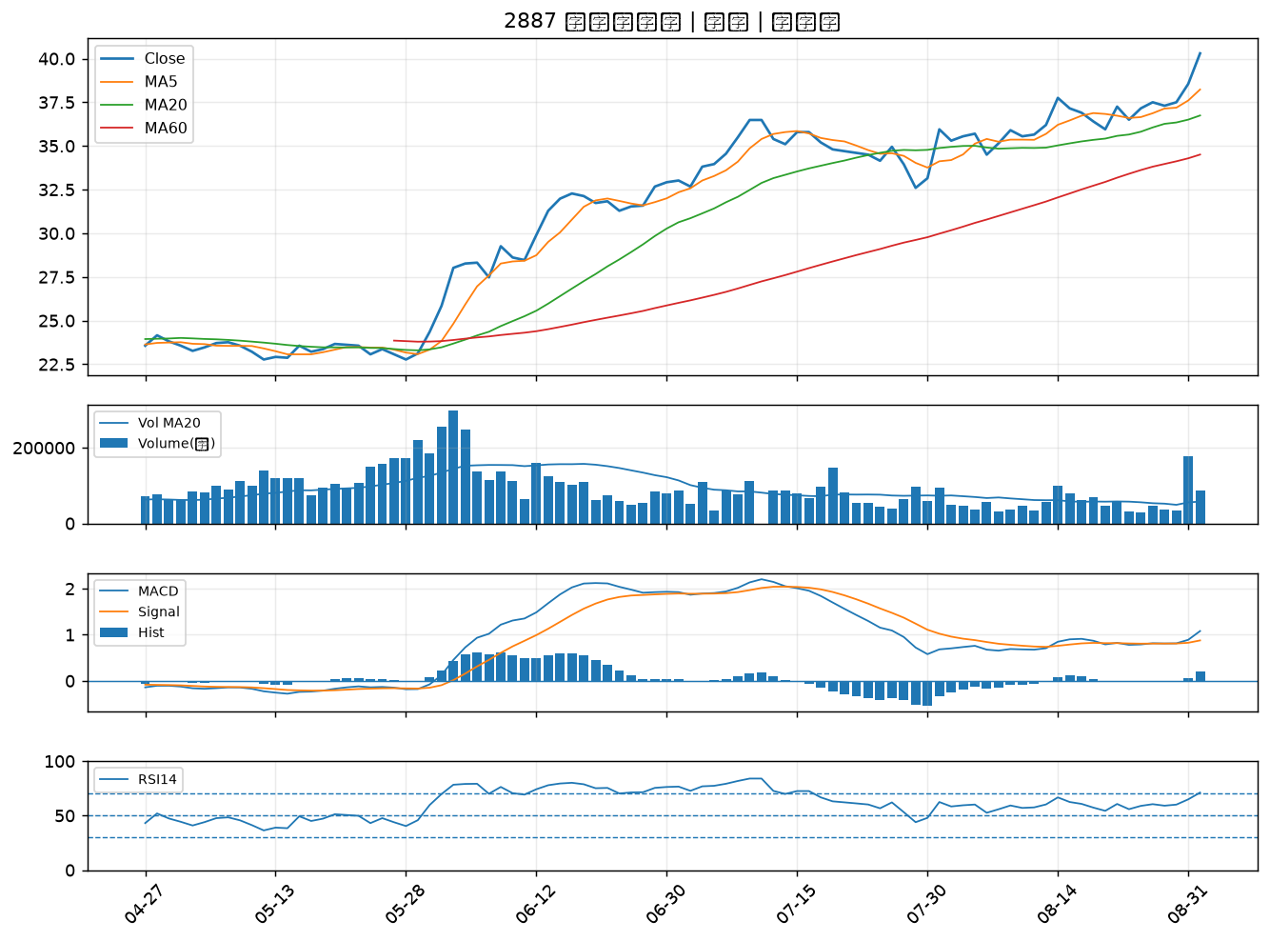

2395 研華｜A級
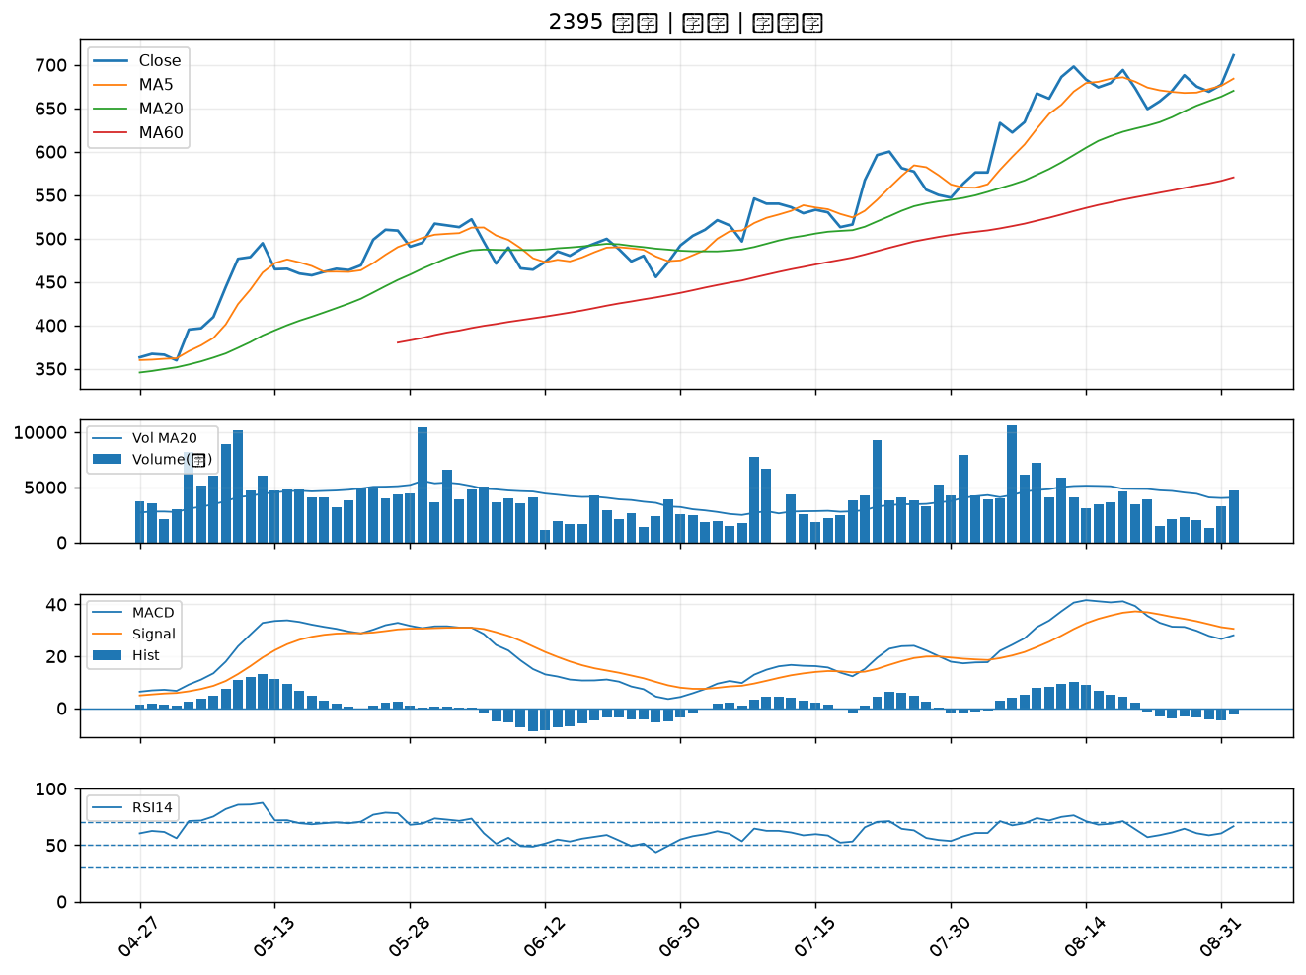

2354 鴻準｜A級
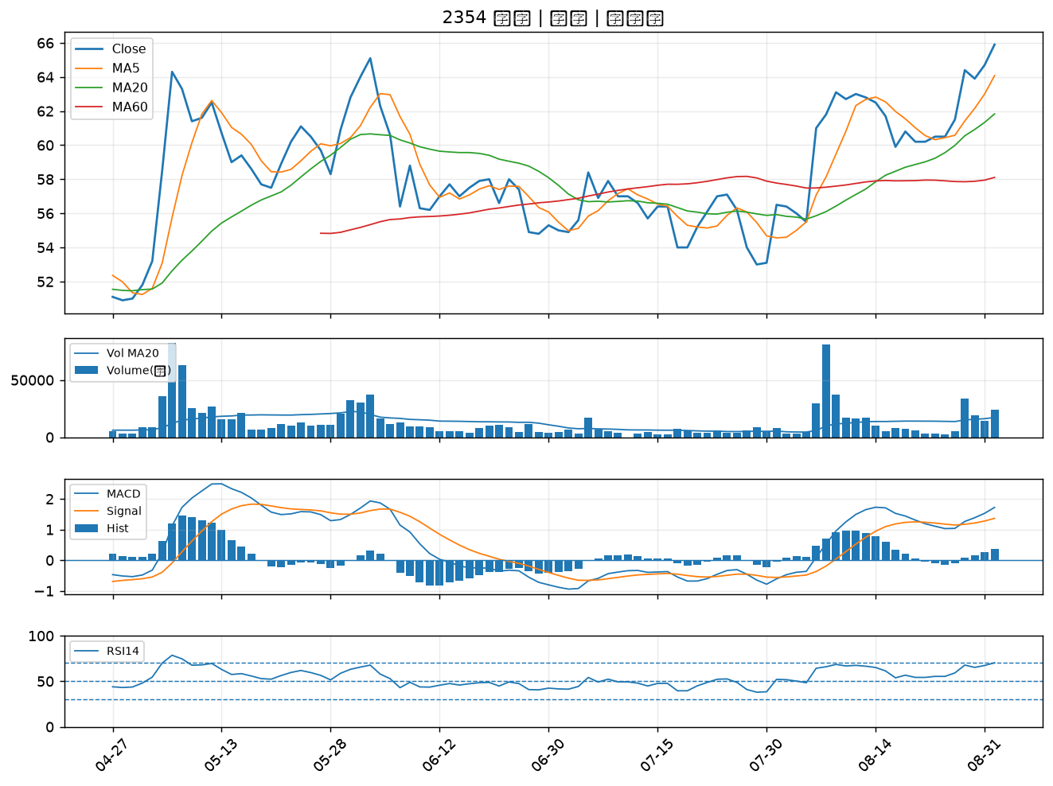

6530 創威｜A級
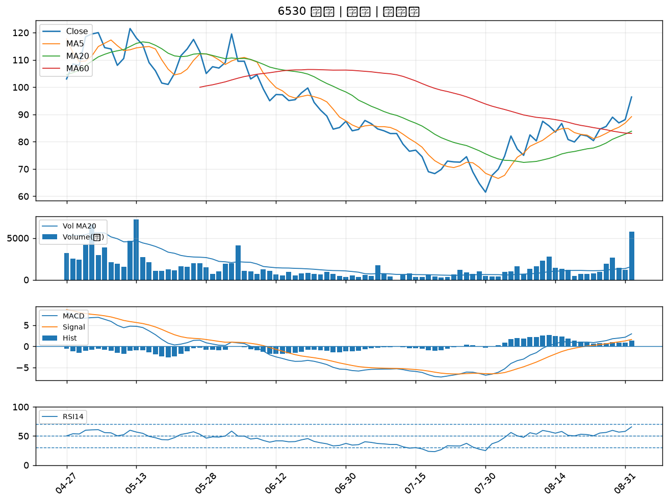

1440 南紡｜A級
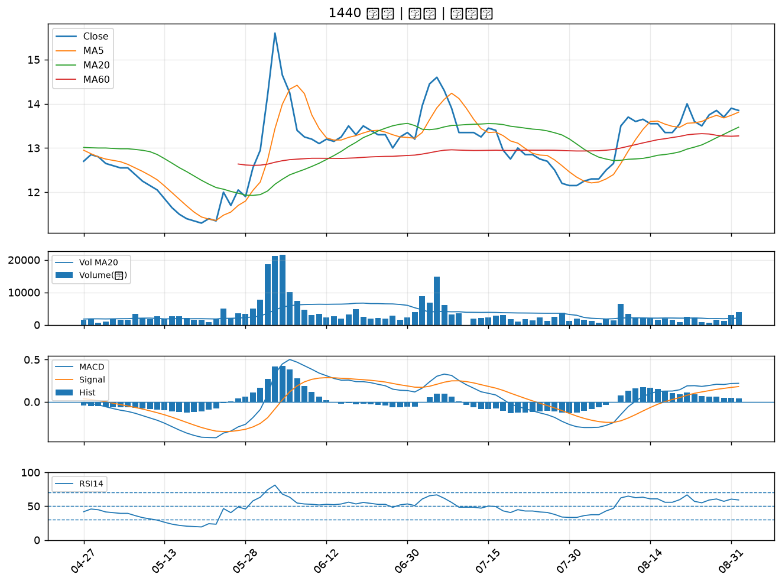

2883 凱基金｜A級
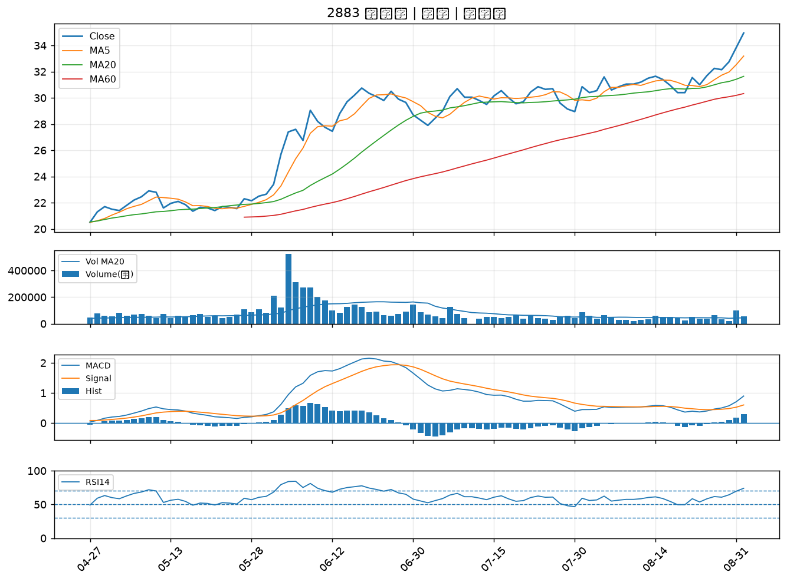

1717 長興｜A級
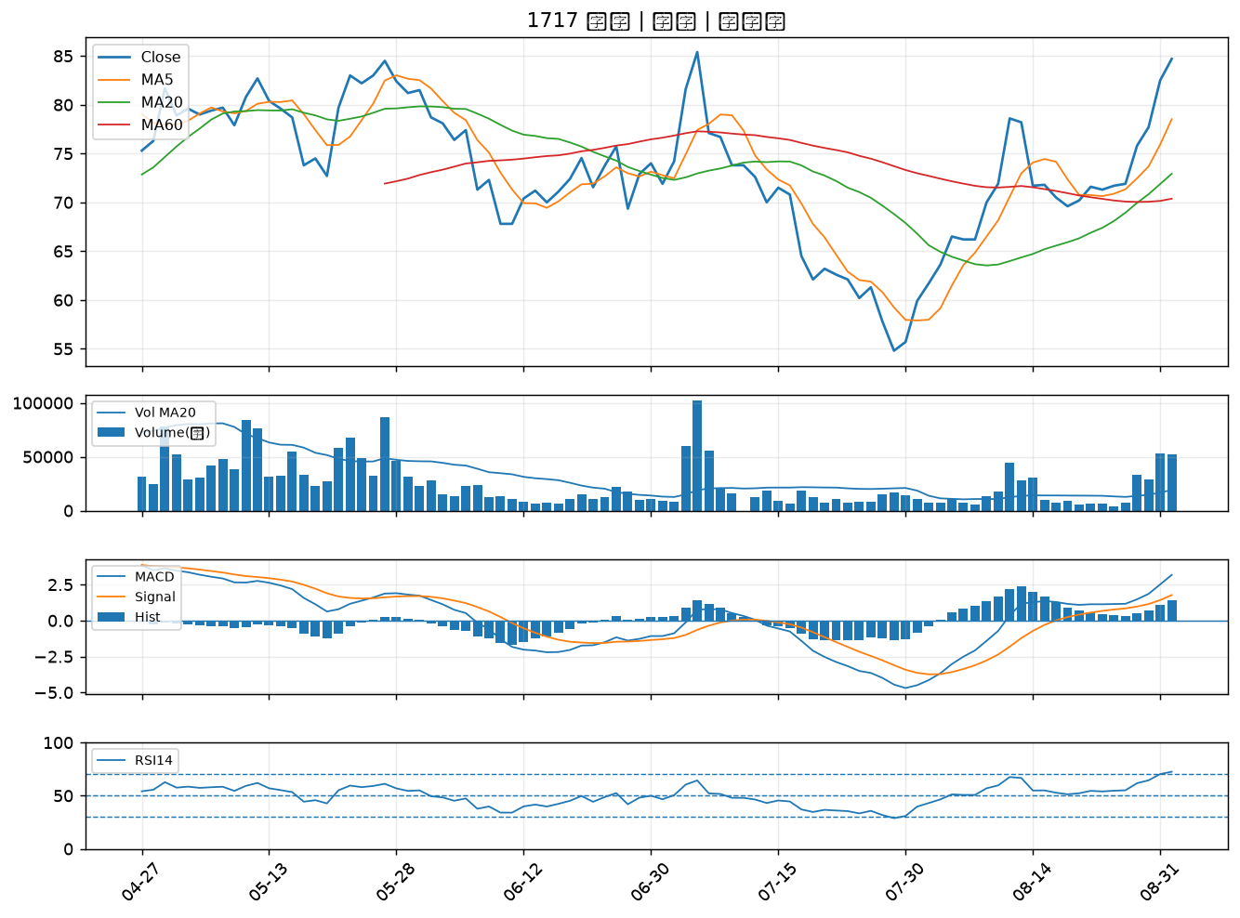

2884 玉山金｜A級
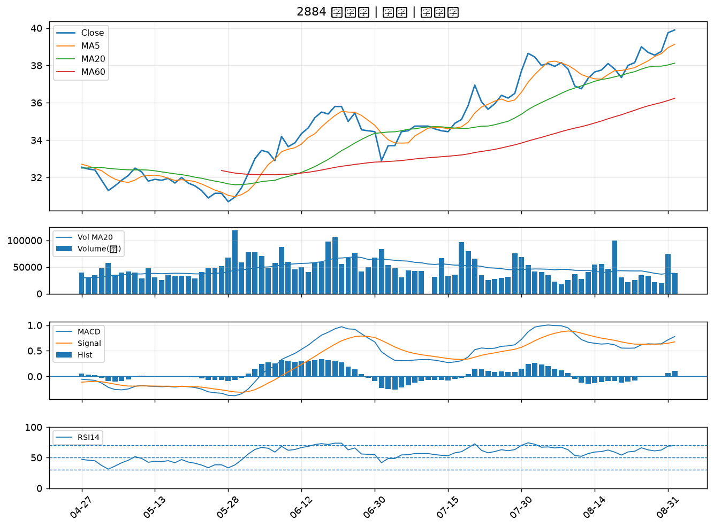

2801 彰銀｜A級
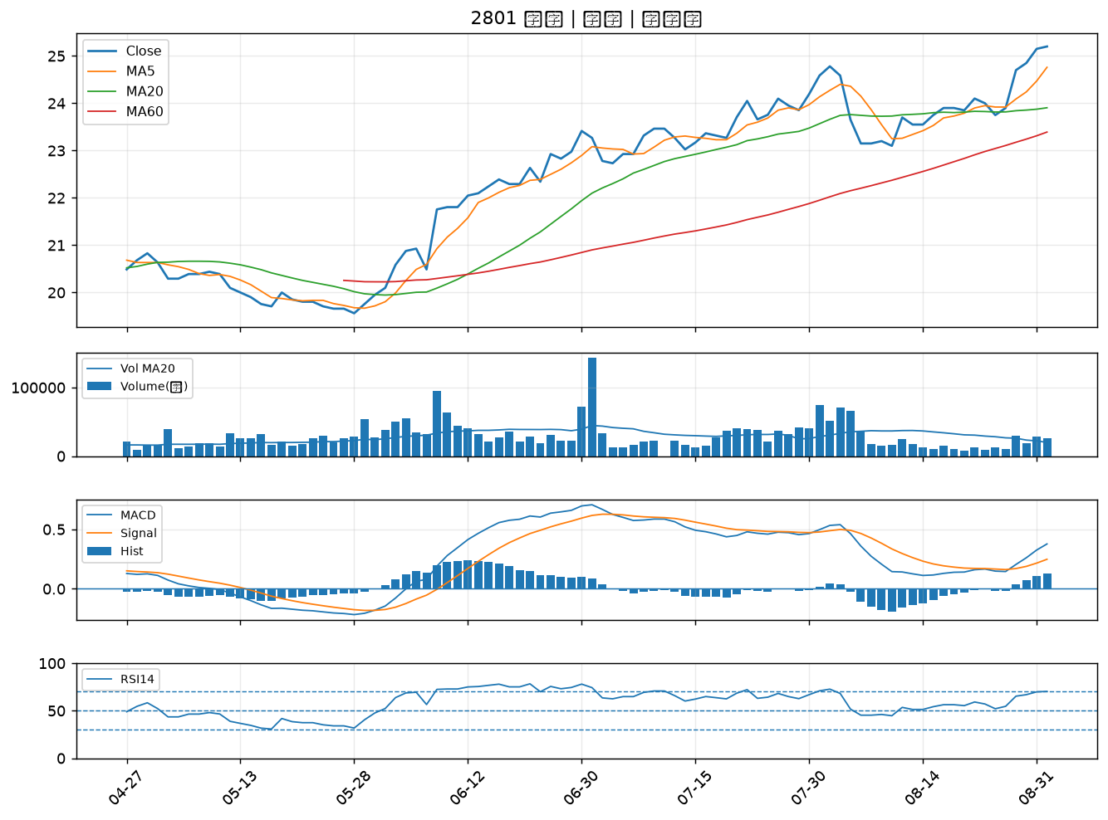

4991 環宇-KY｜A級
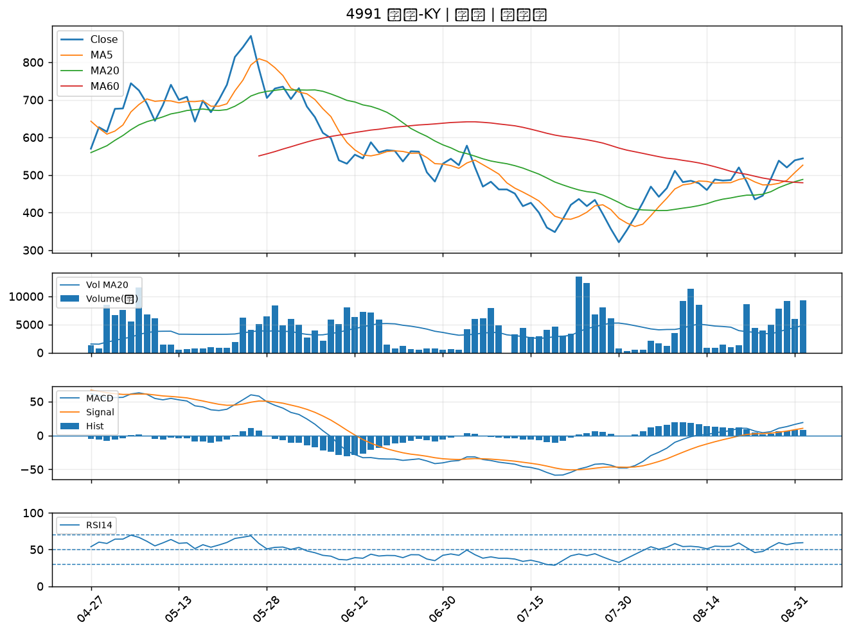

3363 上詮｜A級
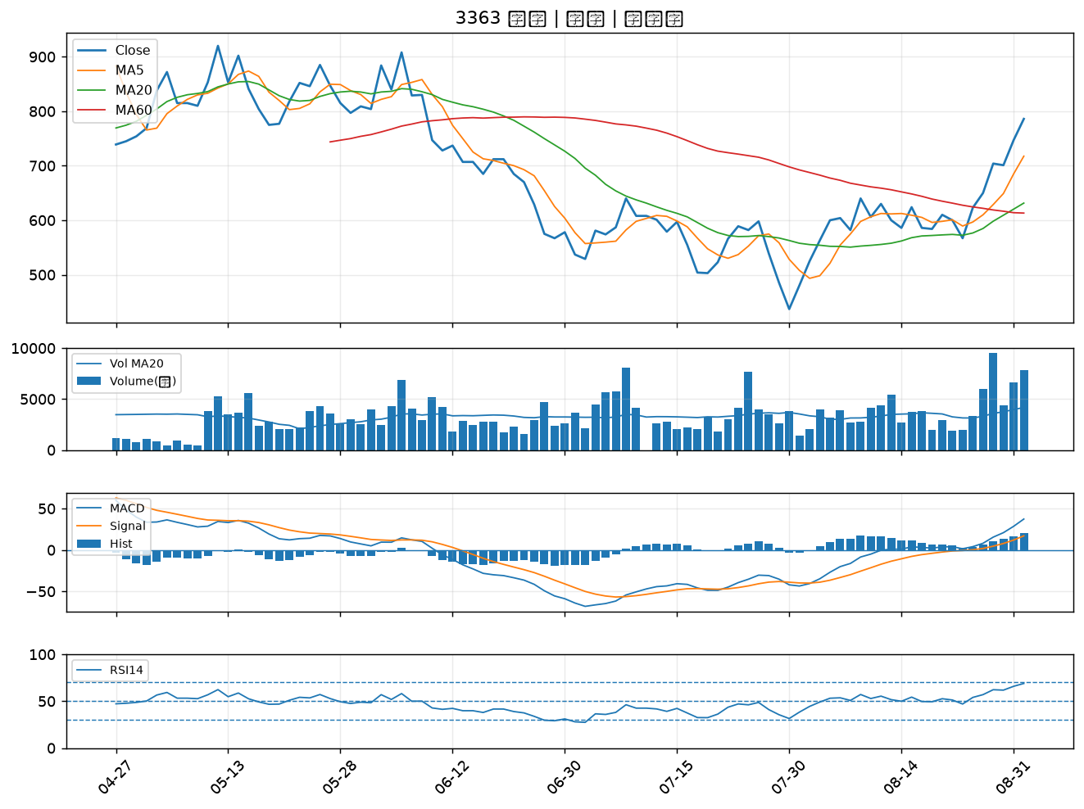

1714 和桐｜B級
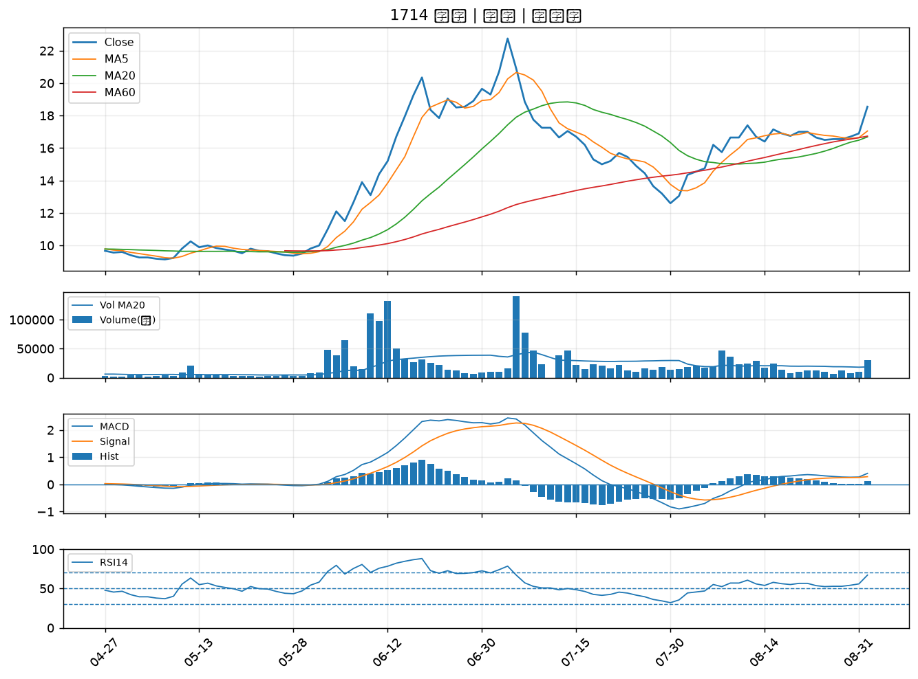

3518 柏騰｜B級
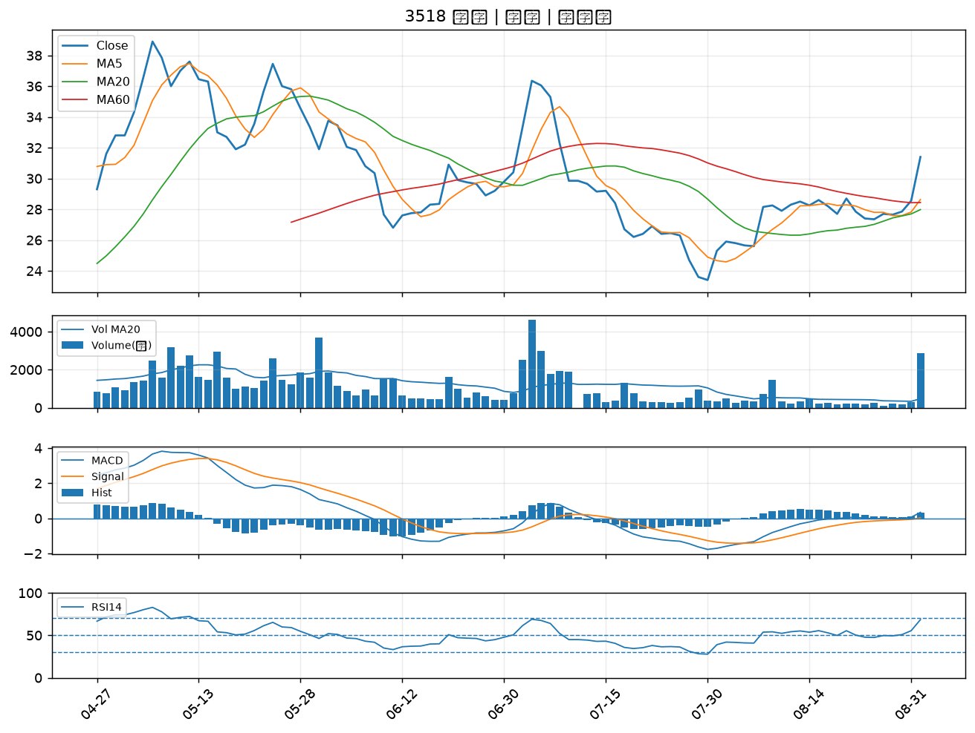

1773 勝一｜B級
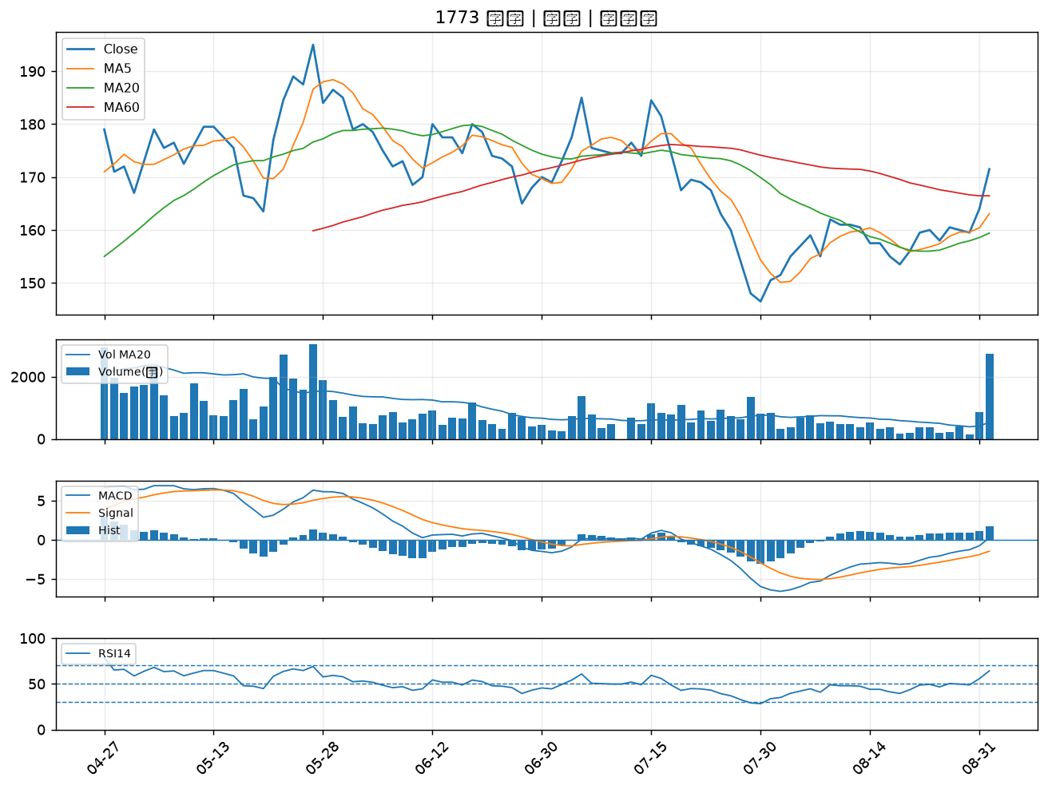

7711 永擎｜B級
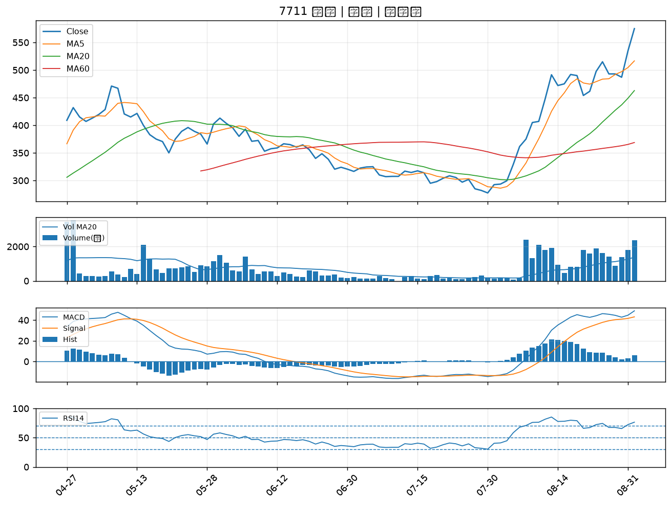

2449 京元電子｜B級
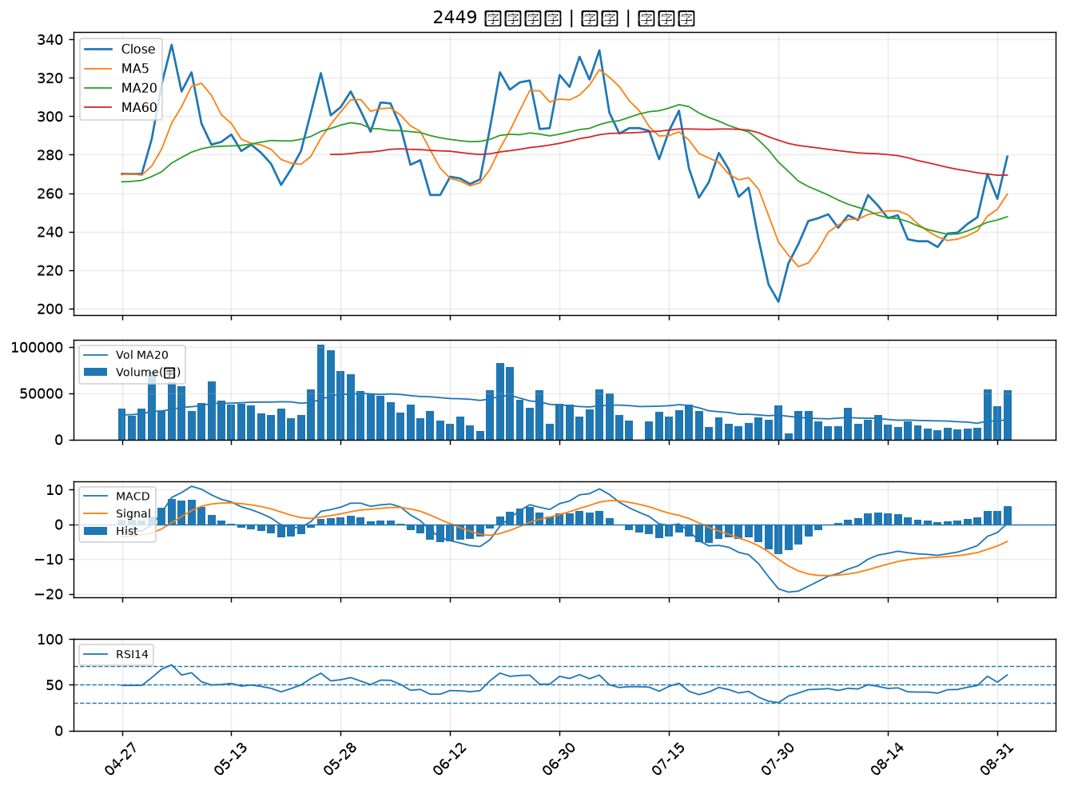

2812 台中銀｜B級
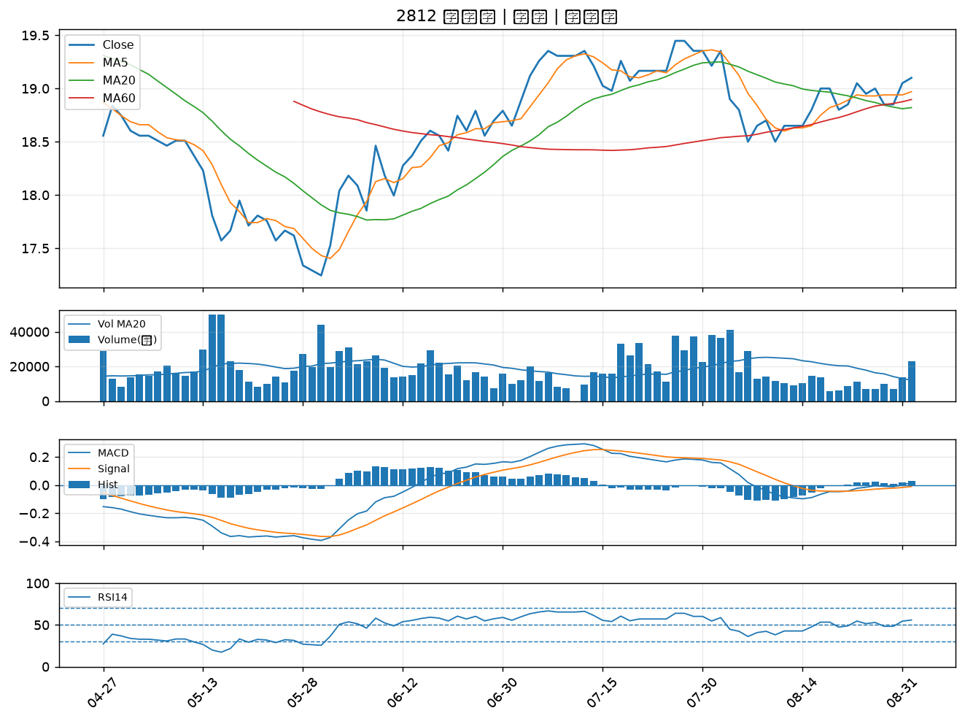

2897 王道銀行｜B級
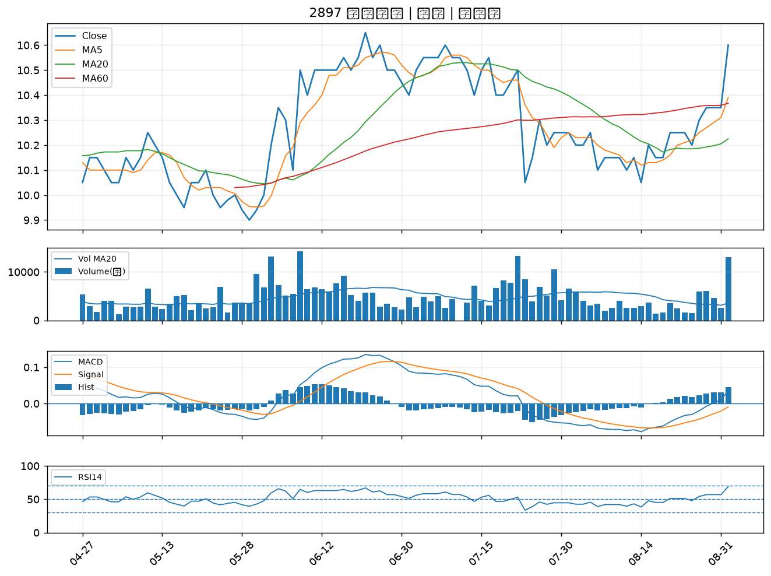

1309 台達化｜B級
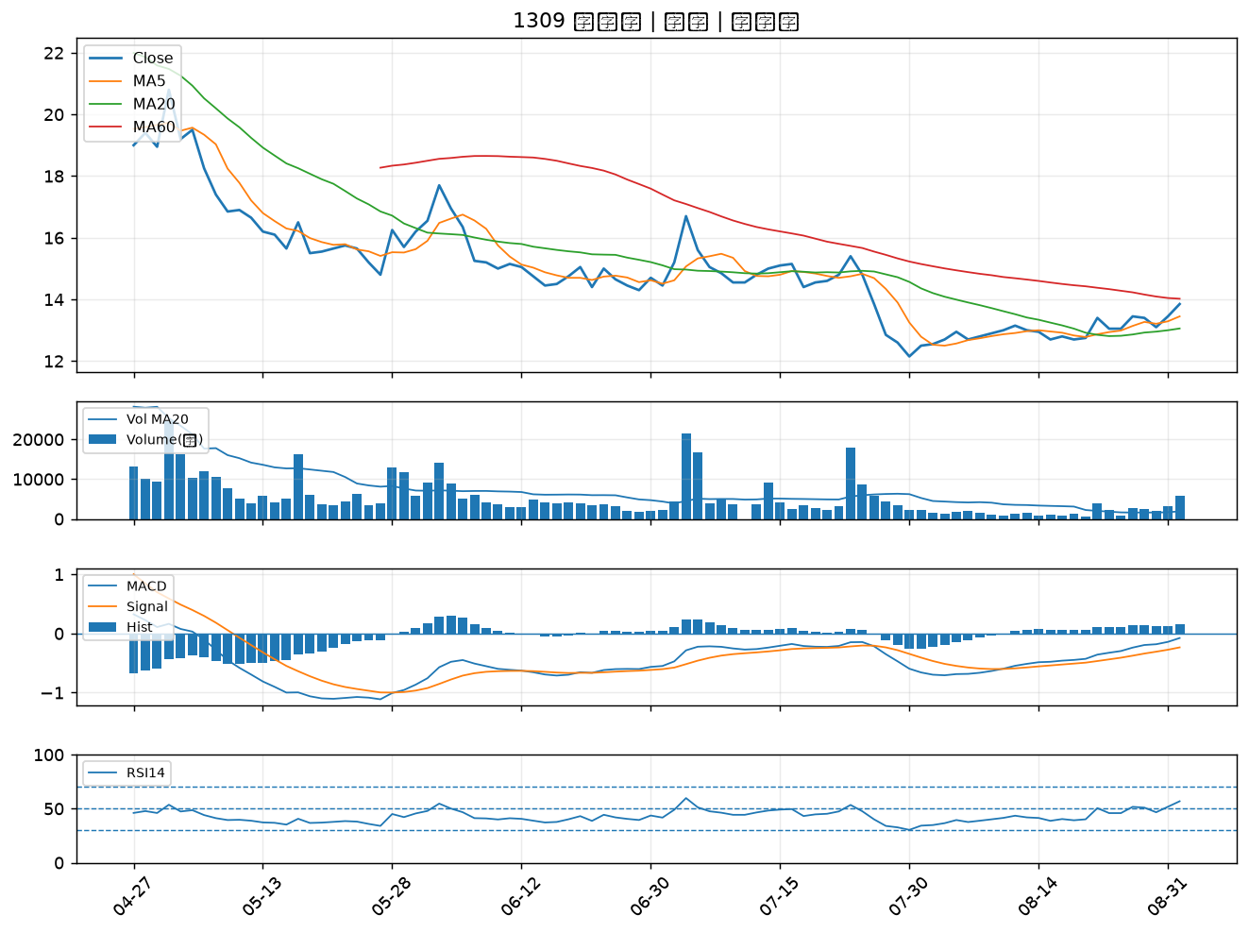

6789 采鈺｜B級
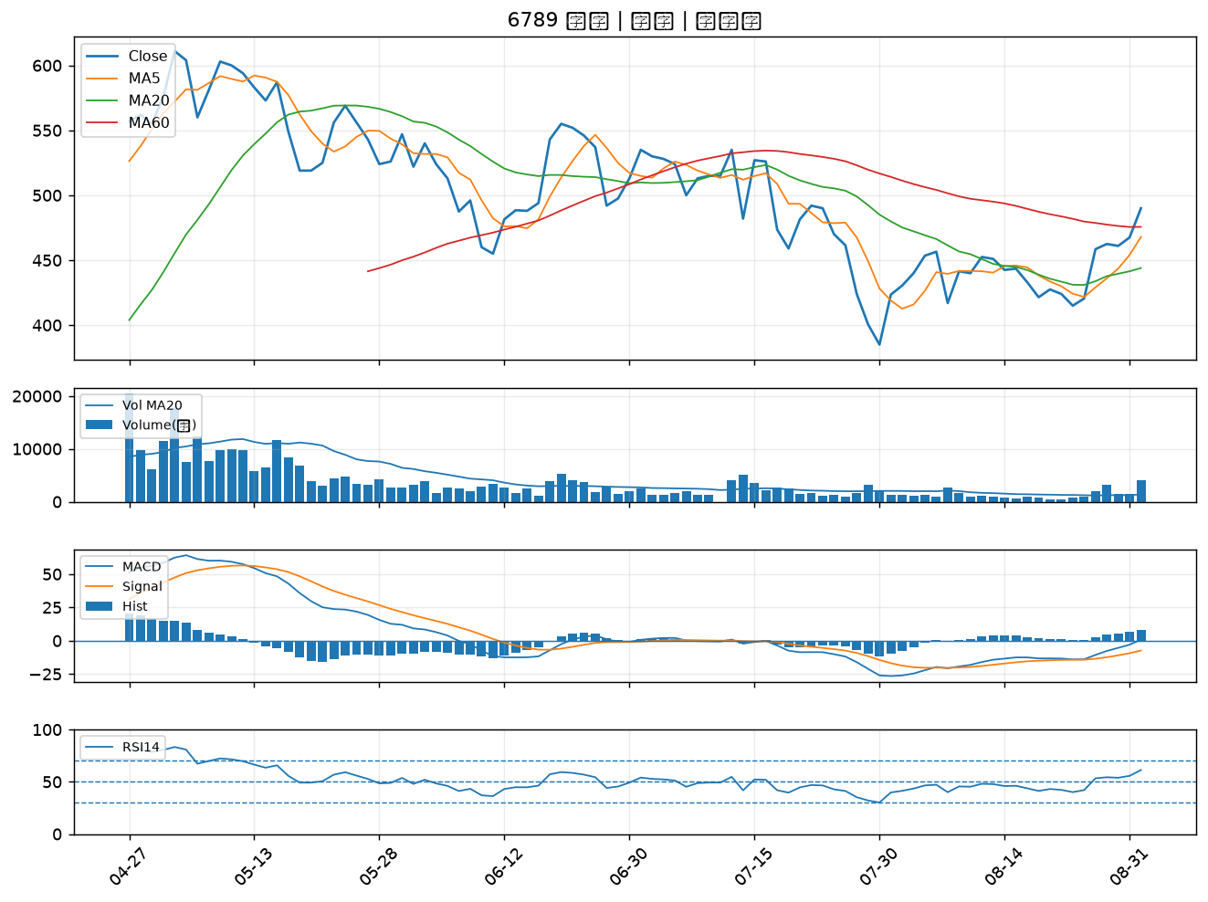

6669 緯穎｜B級
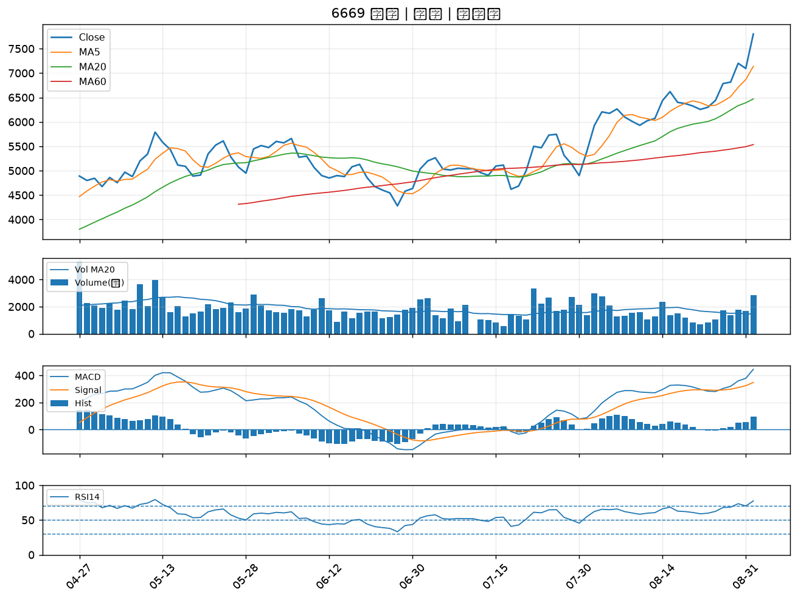

3105 穩懋｜B級
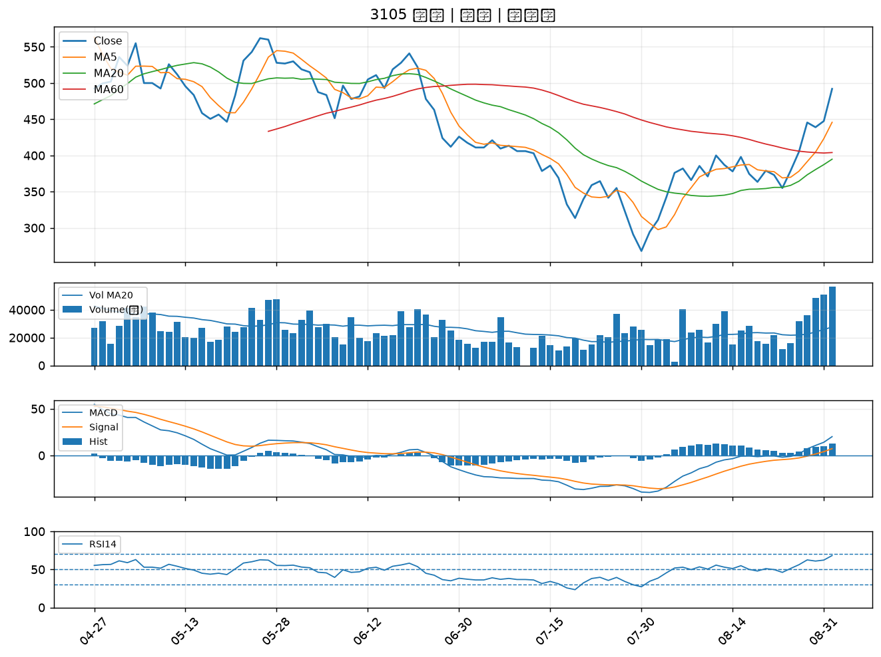

6271 同欣電｜B級

